Titelblatt
Tabelle
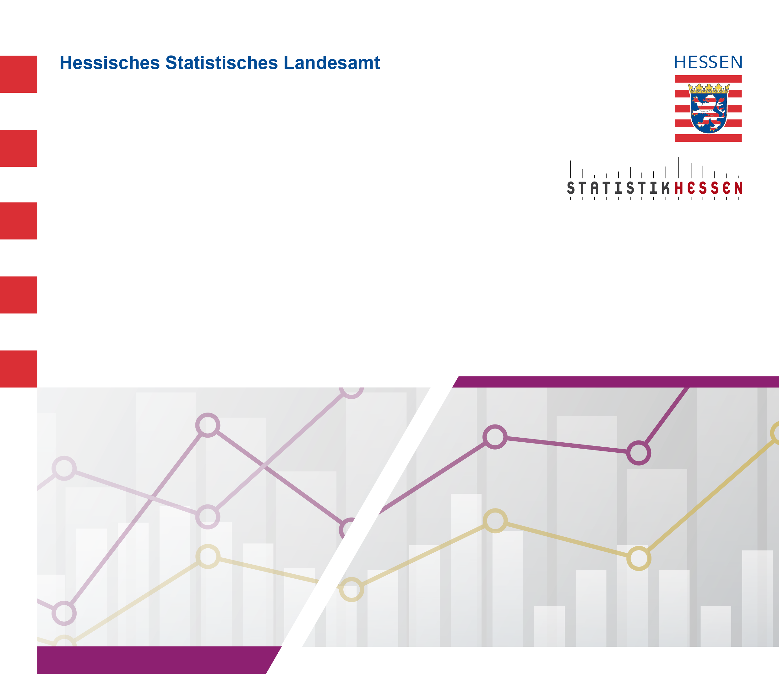
 |  | Januar 2026
 | Die zehn häufigst belegten Studienbereiche
 | in Hessen im Wintersemester 2025/2026
 | nach Geschlecht

